比价模板与方案原型
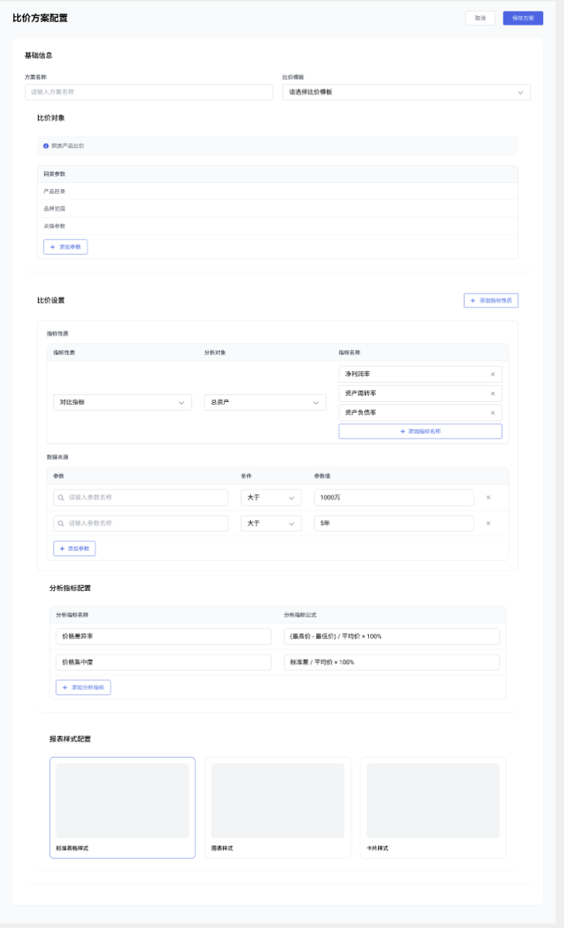

 | 分析逻辑
同产品中与最低价的差异比较； | 涉及有差异的品牌数、产品数； 差异区间分布；
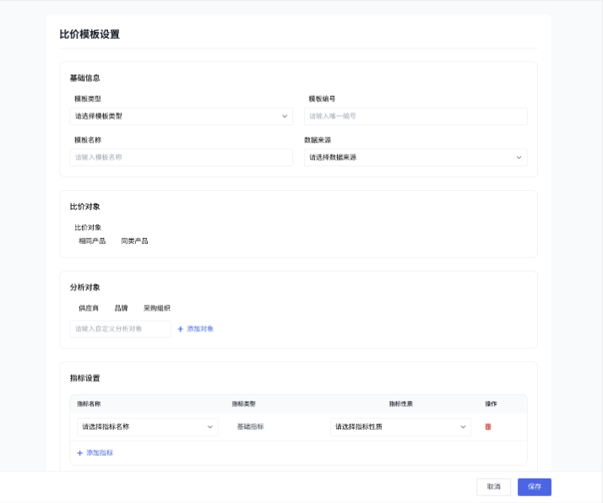

低于集团采购价/内部交易价的差异比较
高于集团采购价/内部交易价的差异比较

